次期画面
８．メニュー案（イメージ）


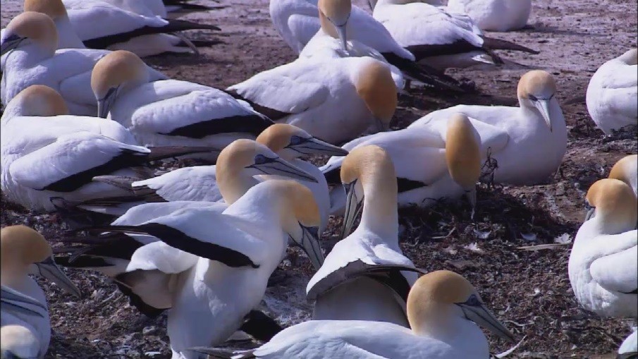
スライド

１．ファイルメニュー
１．ファイルメニュー

①
②
③
④

⑤
⑥

①開く | ④削除 | ⑤バックアップ
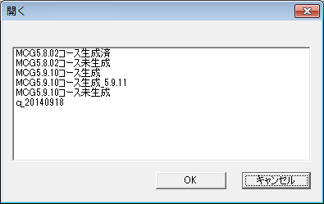
開くコンテンツを選択してください
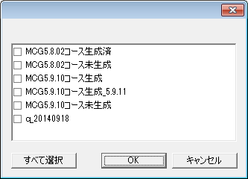
削除
削除するコンテンツを選択してください
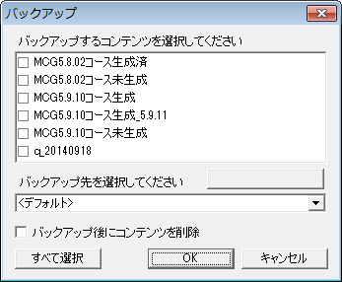

バックアップ先の編集

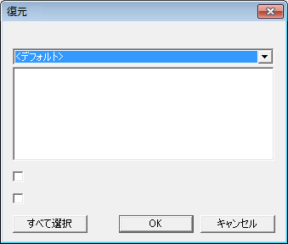
復元するコンテンツを選択してください
復元してバックアップを削除
復元先に同名のコンテンツがある場合上書きする
 | ⑥復元
②名前の変更
名前の変更
コンテンツ名：
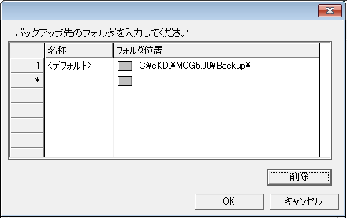
バックアップ先の編集

③名前を付けて保存
名前を付けて保存
コンテンツ名：

２．ホームタブ
２．ホームタブ

①
②
③
④
⑤
⑥

①録画して新規作成 |  |  |  |  | ②メディアから新規作成
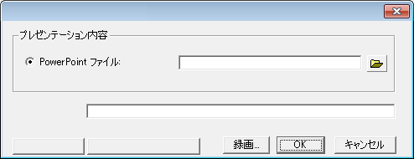
録画して新規作成
コンテンツ名：
録画設定
スクリーンキャプチャ設定
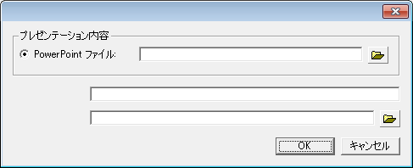
メディアから新規作成
コンテンツ名：
メディアファイル：

⑦
⑧

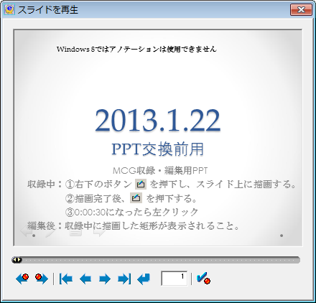
③再収録


 |  | 画面サイズ可変

 |  | 画面縦４０ピクセル

小

 |  |  | 切替
大

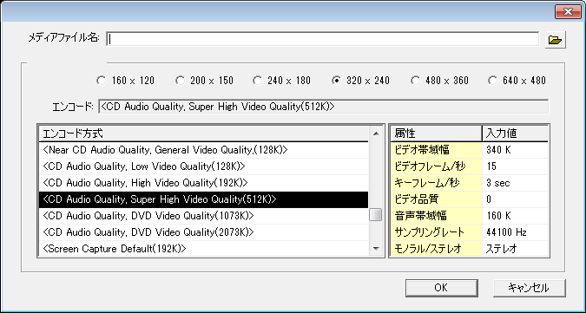
録画設定
録画サイズ:
④録画
 |  |  |  |  | 録画サイズ
 |  |  |  |  | 16:9 | 4:3
 |  |  |  |  | 1280x720 | 800x600
録画設定
 |  |  |  |  | 960x540 | 640x480 |  | エンコード方式
 |  |  |  |  | 800x480 | 480x360 |  | 画質優先：1024kBps（832k/192k）
 |  |  |  |  | 640x360 | 320x240 |  | 標準：512kBps（384k/128k）
 |  |  |  |  | 320x180 | 240x180 |  | サイズ優先：256kBps（192k/64k）

 |  |  |  |  | ビデオ帯域幅 |  | 256k-2048k
 |  |  |  |  | ビデオフレーム／秒 |  | 15,20,25,30
 |  |  |  |  | キーフレーム／秒 |  | 1,2,3
 |  |  |  |  | ビデオ品質 |  | 0,25,50,75,100
 |  |  |  |  | 音声帯域幅 |  | 64k-384k
 |  |  |  |  | サンプリングレート |  | 44100,48000
 |  |  |  |  | モノラル／ステレオ |  | ﾓﾉﾗﾙ,ｽﾃﾚｵ



 | 画面サイズ可変

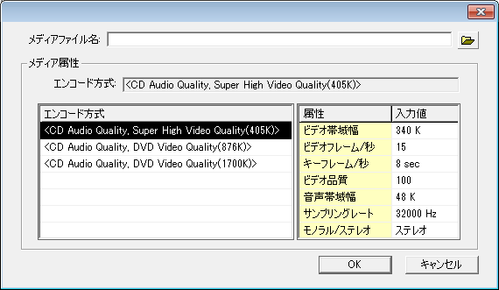
スクリーンキャプチャ設定
⑤スクリーンキャプチャ
 |  |  |  | エンコード方式
 |  |  |  | 画質優先：2048kBps(1856k/192k）
 |  |  |  | 標準：1024kBps（928k/96k）
 |  |  |  | サイズ優先：512kBps（448k/64k）

 |  |  |  | ビデオ帯域幅 |  | 256k-2048k
 |  |  |  | ビデオフレーム／秒 |  | 15,20,25,30
 |  |  |  | キーフレーム／秒 |  | 1,2,3,4,5,6,7,8
 |  |  |  | ビデオ品質 |  | 0,25,50,75,100
 |  |  |  | 音声帯域幅 |  | 64k-384k
 |  |  |  | サンプリングレート |  | 44100,48000
 |  |  |  | モノラル／ステレオ |  | ﾓﾉﾗﾙ,ｽﾃﾚｵ

⑥デバイス設定
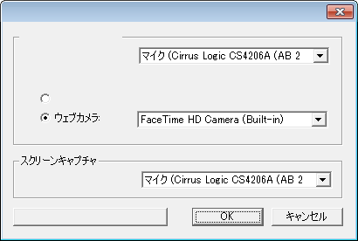
録画
録音デバイス
録画デバイス
音声のみで収録する
録音デバイス
使用可能なデバイスの再読み込み
デバイス設定

⑦ |  |  |  | ⑧
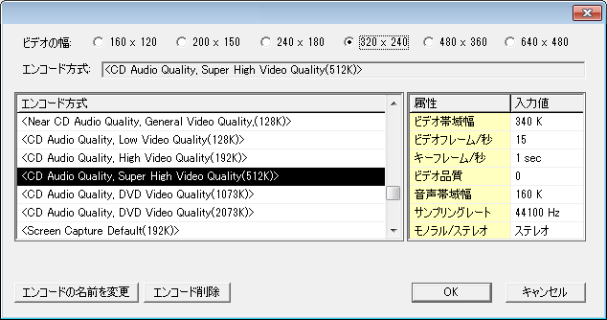
録画設定
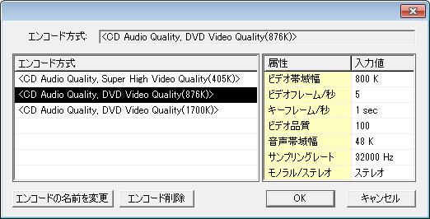
スクリーンキャプチャ設定

 |  |  |  |  | ⑦の設定値は④と同じ
 |  |  |  |  | ⑧の設定値は⑤と同じ

３．編集タブ
３．編集タブ

②
④
⑦
⑧
⑤
①
③
⑥

①字幕 |  |  | ②効果
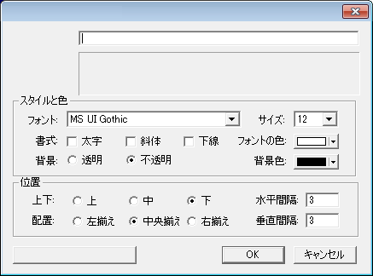
字幕
字幕入力
プレビュー
全ての字幕に適用
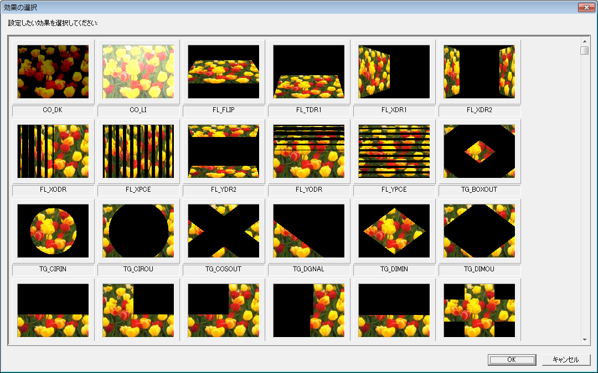

スタイルと色、位置はVisioForgeVideoEdittingSDKで可能なものとする。

 |  |  | 効果の種類はVisioForgeVideoEdittingSDKで可能なものすべてとする。
 |  |  | 効果画像の下に効果名を表示する。

③レイアウト変更 |  | ④ポイントの編集（スライド番号） |  |  | ④ポイントの編集（ズームイン／ズームアウトポイント）
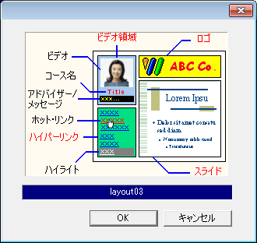
レイアウト変更
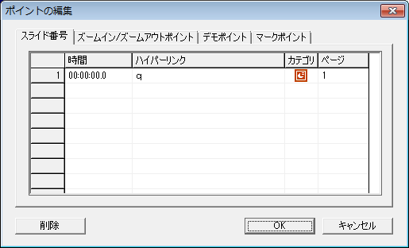
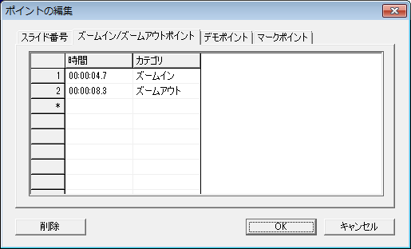

 |  |  |  |  | ④ポイントの編集（デモポイント）
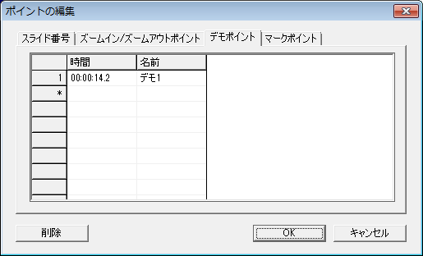

 | ダブルクリックで表示

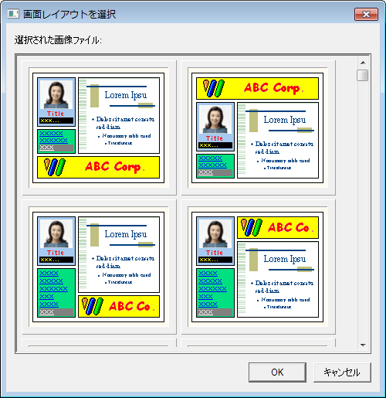

 |  |  |  |  | ④ポイントの編集（マークポイント）
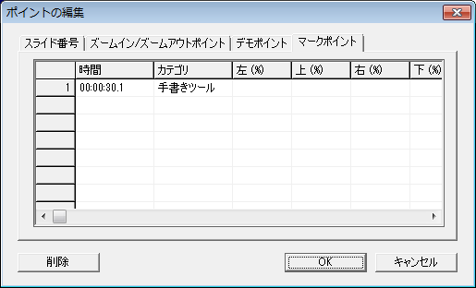

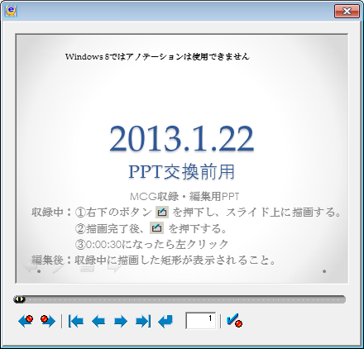
ポイントの再設定
⑤ポイントの再設定 |  |  | ⑦配信・配布用に出力
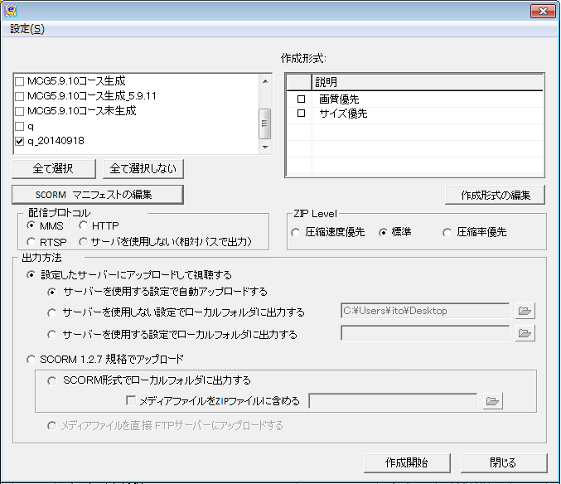
配信・配布用に出力
出力するコンテンツを選択
⑨
⑩
（無変換）

⑥音声とビデオの設定
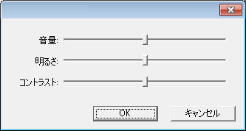
音声とビデオの設定

⑧プロパティ（イメージ） |  |  |  | ⑧プロパティ（オプション）
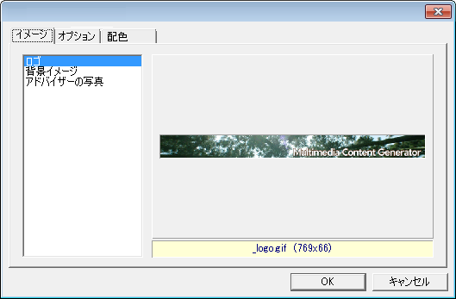
プロパティ
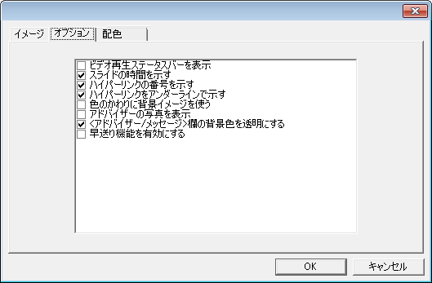
プロパティ

⑧プロパティ（配色）
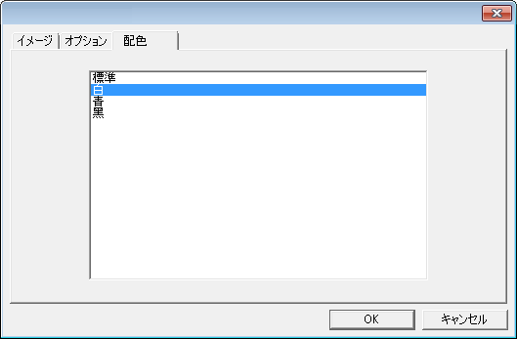
プロパティ

⑨ＳＣＯＲＭ マニフェストの編集
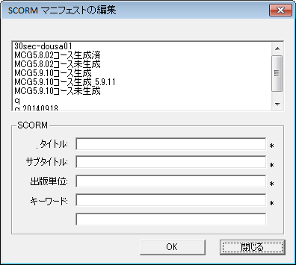
説明:
コンテンツ名:

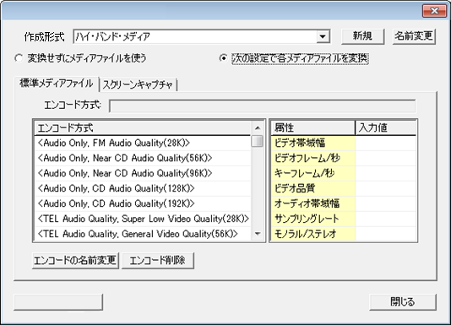
作成形式の編集
作成形式の削除
⑩作成形式の編集（標準メディアファイル）
 |  |  |  | エンコード方式
 |  |  |  | 画質優先：1024kBps（832k/192k）
 |  |  |  | 標準：512kBps（384k/128k）
 |  |  |  | サイズ優先：256kBps（192k/64k）

 |  |  |  | ビデオ帯域幅 | 256k-2048k
 |  |  |  | ビデオフレーム／秒 | 15,20,25,30
 |  |  |  | キーフレーム／秒 | 1,2,3
 |  |  |  | ビデオ品質 | 0,25,50,75,100
 |  |  |  | 音声帯域幅 | 64k-384k
 |  |  |  | サンプリングレート | 44100,48000
 |  |  |  | モノラル／ステレオ | ﾓﾉﾗﾙ,ｽﾃﾚｵ

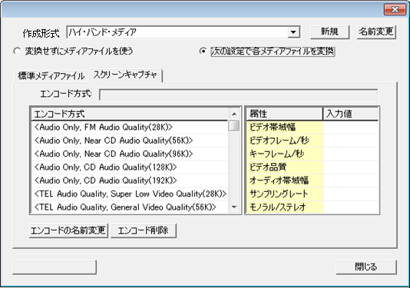
作成形式の編集
作成形式の削除
⑩作成形式の編集（スクリーンキャプチャ）
 |  |  |  | エンコード方式
 |  |  |  | 画質優先：2048kBps(1856k/192k）
 |  |  |  | 標準：1024kBps（928k/96k）
 |  |  |  | サイズ優先：512kBps（448k/64k）

 |  |  |  | ビデオ帯域幅 | 256k-2048k
 |  |  |  | ビデオフレーム／秒 | 15,20,25,30
 |  |  |  | キーフレーム／秒 | 1,2,3,4,5,6,7,8
 |  |  |  | ビデオ品質 | 0,25,50,75,100
 |  |  |  | 音声帯域幅 | 64k-384k
 |  |  |  | サンプリングレート | 44100,48000
 |  |  |  | モノラル／ステレオ | ﾓﾉﾗﾙ,ｽﾃﾚｵ

４．設定タブ
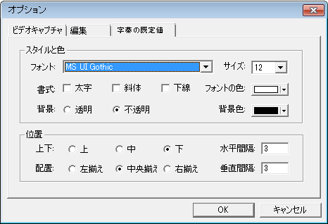
４．設定タブ

①
②
③
④
⑤

録画設定（既定値）
①録画設定
 |  |  | 録画サイズ |  |  | エンコード方式
 |  |  | 16:9 | 4:3 |  | 画質優先：1024kBps（832k/192k）
 |  |  | 1280x720 | 800x600 |  | 標準：512kBps（384k/128k）
 |  |  | 960x540 | 640x480 |  | サイズ優先：256kBps（192k/64k）
 |  |  | 800x480 | 480x360
 |  |  | 640x360 | 320x240
 |  |  | 320x180 | 240x180

 |  |  | ビデオ帯域幅 |  | 256k-2048k
 |  |  | ビデオフレーム／秒 |  | 15,20,25,30
 |  |  | キーフレーム／秒 |  | 1,2,3
 |  |  | ビデオ品質 |  | 0,25,50,75,100
 |  |  | 音声帯域幅 |  | 64k-384k
 |  |  | サンプリングレート |  | 44100,48000
 |  |  | モノラル／ステレオ |  | ﾓﾉﾗﾙ,ｽﾃﾚｵ

スクリーンキャプチャ設定（既定値）
②スクリーンキャプチャ設定
 |  | エンコード方式
 |  | 画質優先：2048kBps(1856k/192k）
 |  | 標準：1024kBps（928k/96k）
 |  | サイズ優先：512kBps（448k/64k）

 |  | ビデオ帯域幅 |  | 256k-2048k
 |  | ビデオフレーム／秒 |  | 15,20,25,30
 |  | キーフレーム／秒 |  | 1,2,3,4,5,6,7,8
 |  | ビデオ品質 |  | 0,25,50,75,100
 |  | 音声帯域幅 |  | 64k-384k
 |  | サンプリングレート |  | 44100,48000
 |  | モノラル／ステレオ |  | ﾓﾉﾗﾙ,ｽﾃﾚｵ

③デフォルトレイアウトの設定（画面の配置）
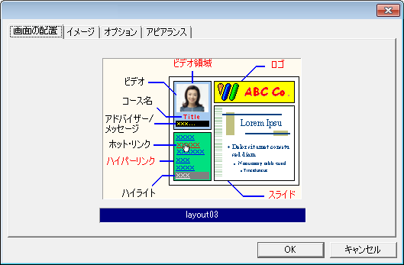
デフォルトレイアウトの設定
配色

 | ダブルクリックで
 | 表示

③デフォルトレイアウトの設定（イメージ） |  | ロゴを選択
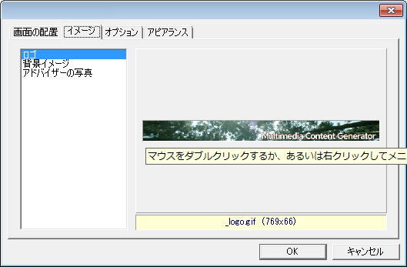
デフォルトレイアウトの設定
配色
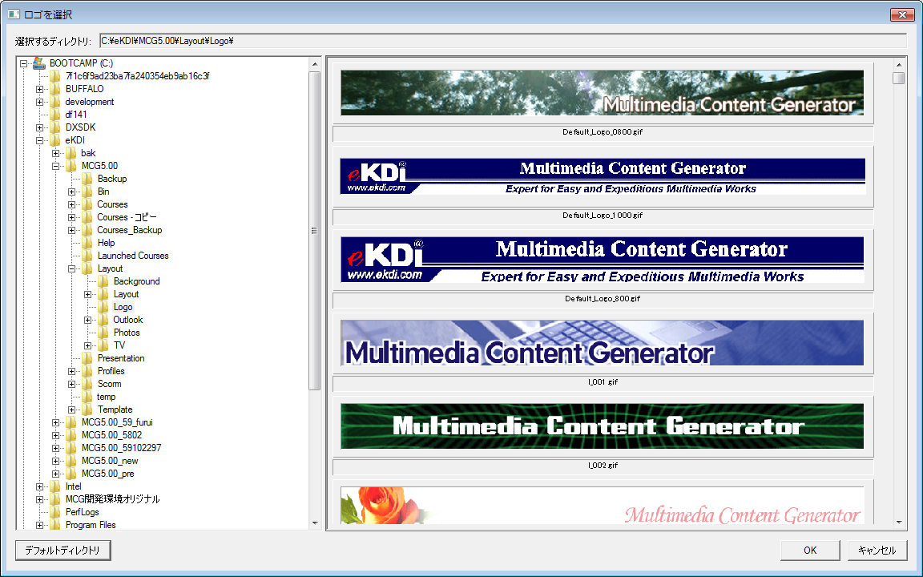

背景イメージを選択 |  | アドバイザーの写真を選択
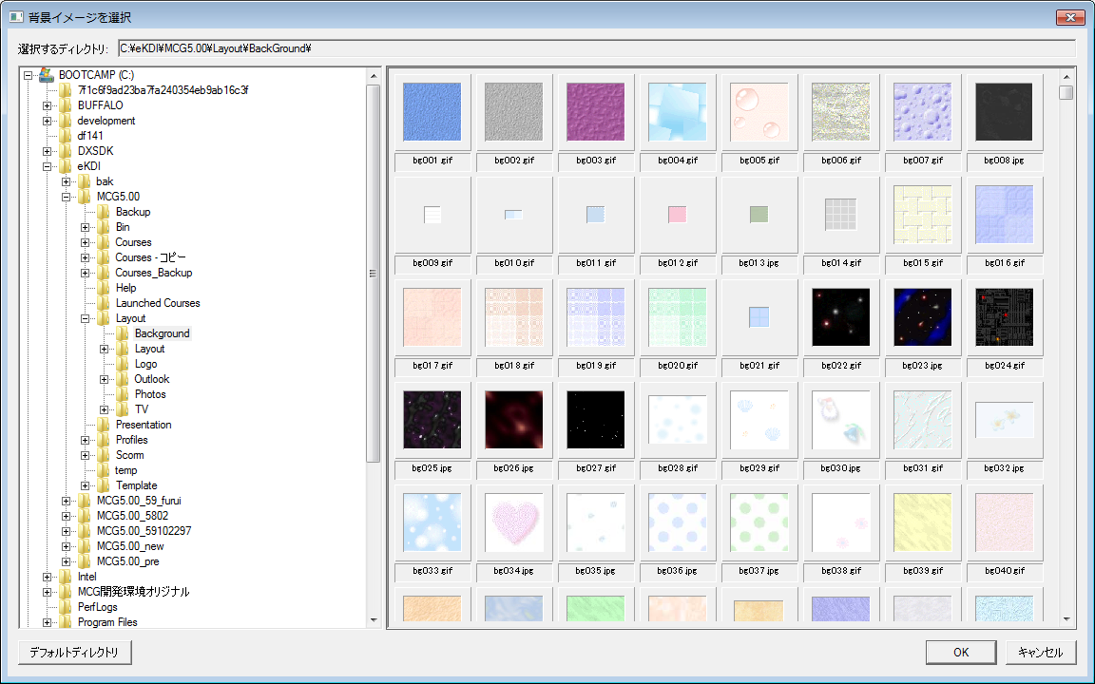
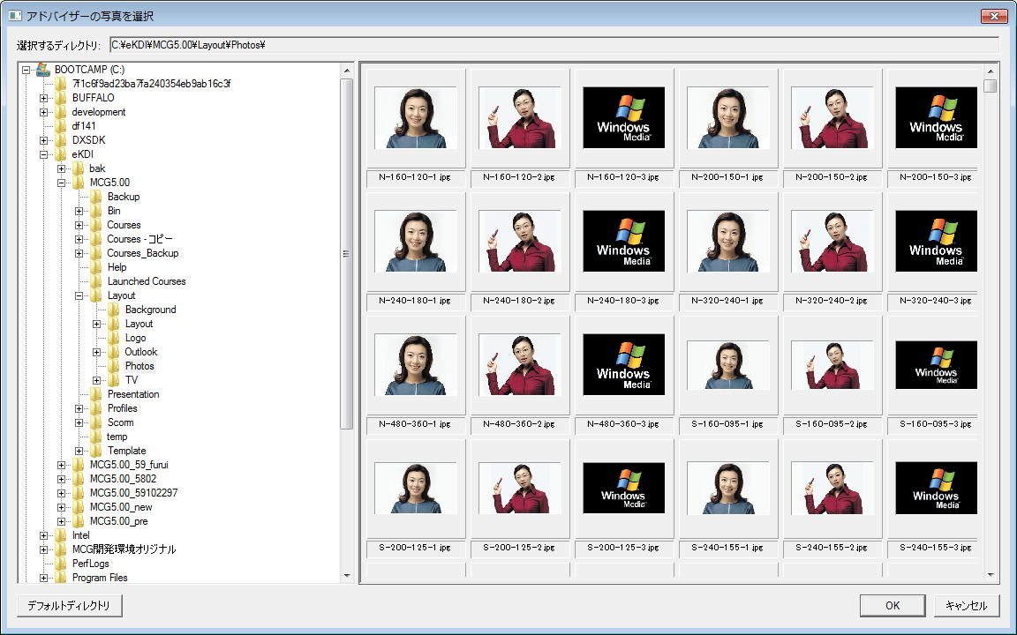

③デフォルトレイアウトの設定（オプション） | ③デフォルトレイアウトの設定（配色）
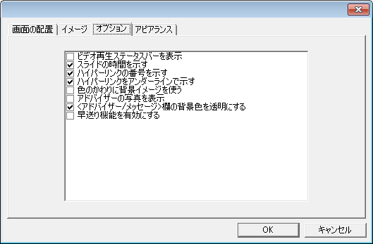
デフォルトレイアウトの設定
配色
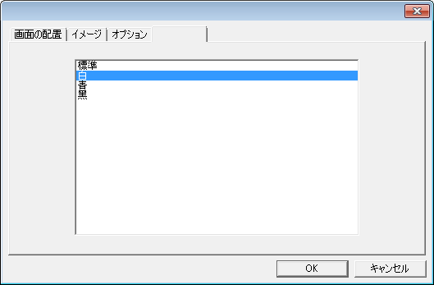
デフォルトレイアウトの設定
配色

④保存フォルダの設定
保存フォルダの設定

保存フォルダ:

⑤オプション（ビデオキャプチャ） | ⑤オプション（編集）
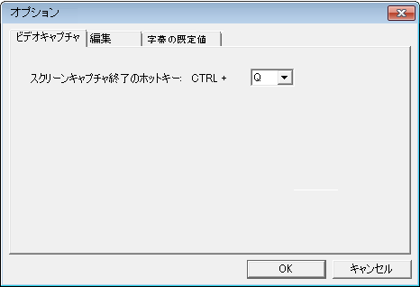
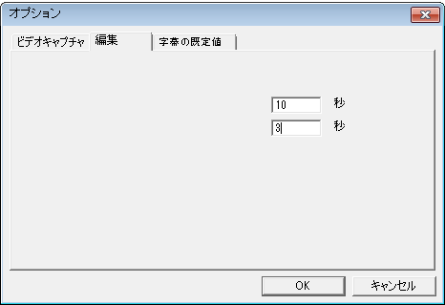

既定の字幕表示時間:
既定の効果表示時間:

⑤オプション（字幕の既定値）

５．ヘルプタブ
５．ヘルプタブ

①
②
③
④

①ライセンス登録 | ②ライセンス解除
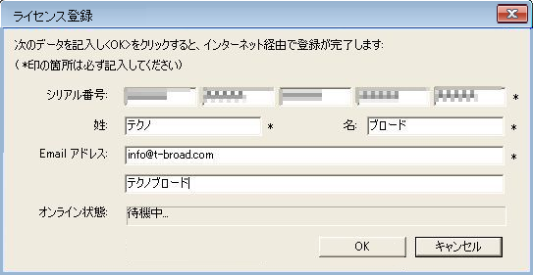
ライセンス解除

会社・学校名:

③ヘルプ
ＰＤＦ版のユーザーマニュアルを表示する

④ＭＣＧについて
ＭＣＧのバージョン情報を表示する

